关系图
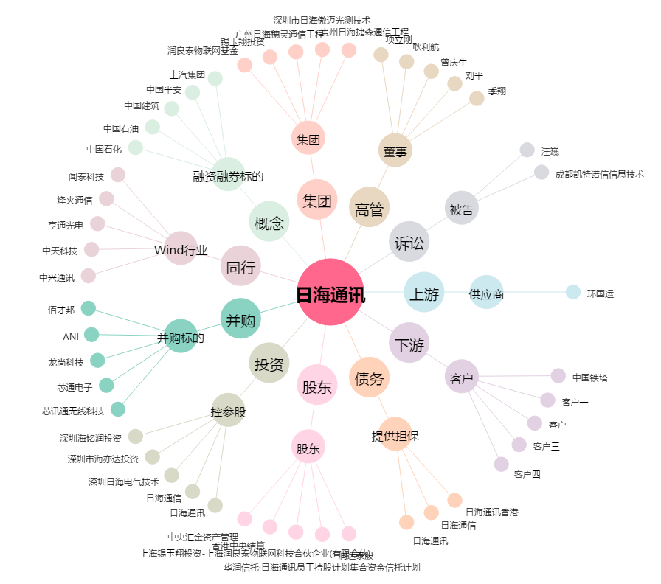
日海通讯[002313.SZ] - 关系概览图

